Cortinas
ANEXO 7: CONCURSO DE PRECIOS 018/18 "ADQUISICIÓN DE CORTINAS"
Item |  | Descripción | Foto Ilustrativa | Medidas | Material | Cantidad | Precio Unitario USD | Total USD
Item | 1 | Cortinas (p/sum) | 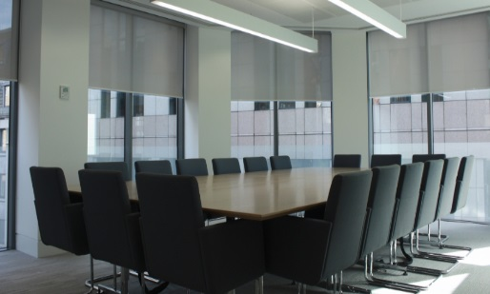 | 2,30 m ancho x 3,13 m alto | Roller Blackout eléctricos con control remoto. Color blanco. Garantía total por el término de 18 meses y 5 años de garantía estructural | 4 |  | 0
Item | 2 | Cortinas (p/sum) |  | 2,30 m ancho x 3,13 m alto | Roller Screen eléctricos con control remoto. Color blanco. | 4 |  | 0
Item | 3 | Cortinas (p/sum) |  | 2 m ancho x 3,30 m alto | Roller Blackout eléctricos con control remoto. Color blanco. | 4 |  | 0
Item | 4 | Cortinas (p/sum) |  | 3 m ancho x 3,30 m alto | Roller Screen eléctricos con control remoto. Color blanco. | 4 |  | 0
Item | 5 | Cortinas (p/lobby) |  | 1,82 m ancho x 2,90 m alto | Roller Blackout con cadena metálica. Color blanco. | 4 |  | 0
Item | 6 | Cortina (p/lobby) |  | 1,18 m ancho x 2,90 m alto | Roller Blackout con cadena metálica. Color blanco. | 1 |  | 0
Item | 7 | Cortina (p/lobby) |  | 1,30 m ancho x 2,90 m alto | Roller Blackout con cadena metálica. Color blanco. | 1 |  | 0
Item | 8 | Cortinas (P/laboratorio) |  | 0,60 m ancho x 1,26 m alto | Roller Blackout con cadena metálica. Color blanco. | 16 |  | 0
Item | 9 | Cortinas (p/laboratorio y comedor) |  | 1,60 m ancho x 0,50 m alto | Roller Blackout con cadena metálica. Color blanco. | 2 |  | 0
Item | 10 | Cortinas (p/laboratorio y comedor) |  | 0,80 m ancho x 0,50 m alto | Roller Blackout con cadena metálica. Color blanco. | 2 |  | 0
Item | 11 | Cortinas (p/cocina) |  | 1,10 m ancho x 1,30 m alto | Roller Blackout con cadena metálica. Color blanco. | 3 |  | 0
Item | 12 | Cortina (p/laboratorios) |  | 2,15 m ancho x 1,2 m alto | Roller Blackout con cadena metálica. Color blanco. | 1 |  | 0
Item | 13 | Cortina (p/laboratorios) |  | 1 m ancho x 2,4 m alto | Roller Blackout con cadena metálica. Color blanco. | 1 |  | 0
TOTAL |  |  |  |  |  |  |  | 0

